Флаги
№ п/п | Наименование товара, входящего в объект закупки | Соответствие эскизу | Ед. изм. | Кол-во | Требования, установленные в отношении закупаемого товара (показатели, в соответствии с которыми будет устанавливаться соответствие)
 |  |  |  |  | Наименование показателя, ед.изм. показателя | Описание, значение
1 | Флаг (для церемонии поднятия) | 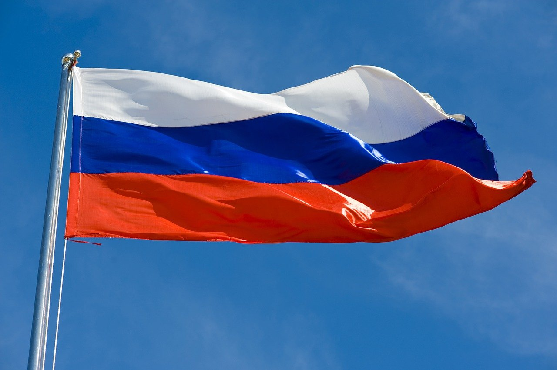 | штука | 4 | Вид изделия | Флаг для церемонии поднятия
 |  |  |  |  | Размер | ширина 150 см × длина 225 см
 |  |  |  |  | Соотношение сторон | 2 : 3
 |  |  |  |  | Цветовые полосы | Верхняя полоса: белая. Средняя полоса: синяя. Нижняя полоса: красная.
 |  |  |  |  | Основной материал | ткань полиэстер или иной аналогичный синтетический материал, обладающий повышенной прочностью, износоустойчивостью и водоотталкивающими свойствами
 |  |  |  |  | Плотность ткани | не менее 110 г/м²
 |  |  |  |  | Краска | качественная краска, устойчивая к атмосферным осадкам, солнечному свету и изменению температур
 |  |  |  |  | Способ печати | цифровой метод печати с использованием экологически чистых красок высокого разрешения
 |  |  |  |  | Обработка краев | Края флага обработаны двойным швом. Петли для подвеса расположены сверху и снизу каждой стороны флага, изготовлены из прочного капронового шнура диаметром не менее 5 мм.
2 |  Флаг СочиГУ (фасадный) |  | штука | 15 | Вид изделия | Флаг фасадный
 |  |  |  |  | Размер | ширина 100 см × длина 150 см.
 |  |  |  |  | Соотношение сторон | 2 : 3
 |  |  |  |  | Дизайн макета | По согласованию с Заказчиком
 |  |  |  |  | Основной материал | ткань полиэстер или иной аналогичный синтетический материал, обладающий повышенной прочностью, износоустойчивостью и водоотталкивающими свойствами, По согласованию с Заказчиком
 |  |  |  |  | Плотность ткани | не менее 110 г/м²
 |  |  |  |  | Краска | качественная краска, устойчивая к атмосферным осадкам, солнечному свету и изменению температур
 |  |  |  |  | Способ печати | цифровой метод печати с использованием экологически чистых красок высокого разрешения
 |  |  |  |  | Обработка краев | Края флага обработаны двойным швом. Петли для подвеса расположены сверху и снизу каждой стороны флага, изготовлены из прочного капронового шнура диаметром не менее 5 мм.
3 | Флажная продукция | 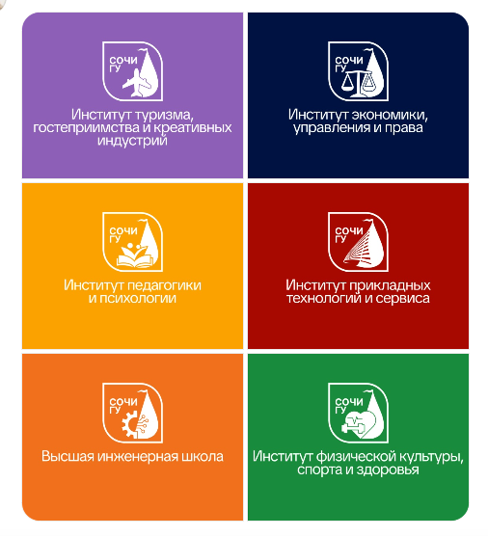 | штука | 6 | Вид изделия | Флаг
 |  |  |  |  | Размер | не менее 150х100см
 |  |  |  |  | Форма | Прямоугольная
 |  |  |  |  | Обработка края | двойная строчка по периметру
 |  |  |  |  | Ткань | Полиэфирный шелк
 |  |  |  |  | Наличие логотипа с 2 сторон | Соответствие
 |  |  |  |  | Крепление\фиксация флага | На древко(карман).
 |  |  |  |  | Наличие изображения | Да
 |  |  |  |  | Цвет изделия | По согласованию с Заказчиком
 |  |  |  |  | Изображение | По согласованию с Заказчиком
 |  |  |  |  | Метод нанесения изображения | Цифровая печать
 |  |  |  |  | Швы должны быть прочными, аккуратными, с правильной ровной строчкой, без пропусков и дефекта прорубки, концы швов должны быть прочно закреплены. | Соответствие
 |  |  |  |  | В изделиях не допускаются производственно-швейные дефекты и пороки полотна | Соответствие
 |  |  |  |  | При использовании изделие не должно терять изначального внешнего вида, должно быть стойким к различным видам химических и механических воздействий | Соответствие
4 | Флаг РФ (фасадный) | 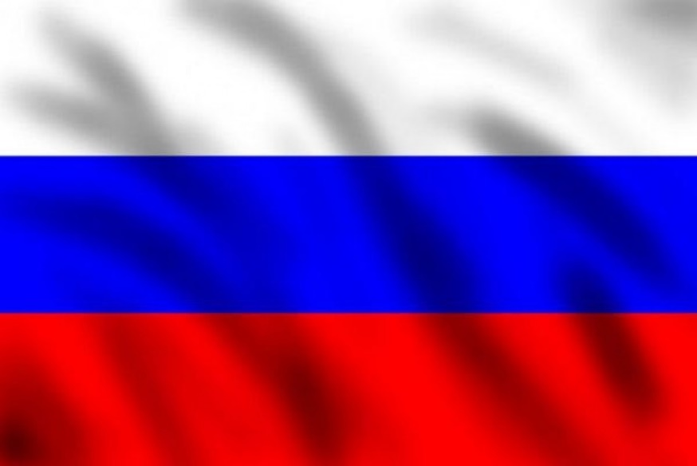 | штука | 10 | Вид изделия | Флаг фасадный
 |  |  |  |  | Размер: | ширина 100 см × длина 150 см.
 |  |  |  |  | Соотношение сторон | 2 : 3
 |  |  |  |  | Дизайн макета | По согласованию с Заказчиком
 |  |  |  |  | Основной материал | ткань полиэстер или иной аналогичный синтетический материал, обладающий повышенной прочностью, износоустойчивостью и водоотталкивающими свойствами, По согласованию с Заказчиком
 |  |  |  |  | Плотность ткани | не менее 110 г/м²
 |  |  |  |  | Краска | качественная краска, устойчивая к атмосферным осадкам, солнечному свету и изменению температур
 |  |  |  |  | Способ печати | цифровой метод печати с использованием экологически чистых красок высокого разрешения
 |  |  |  |  | Обработка краев | Края флага обработаны двойным швом. Петли для подвеса расположены сверху и снизу каждой стороны флага, изготовлены из прочного капронового шнура диаметром не менее 5 мм.
5 | Флаг Краснодарского края (фасадный) | 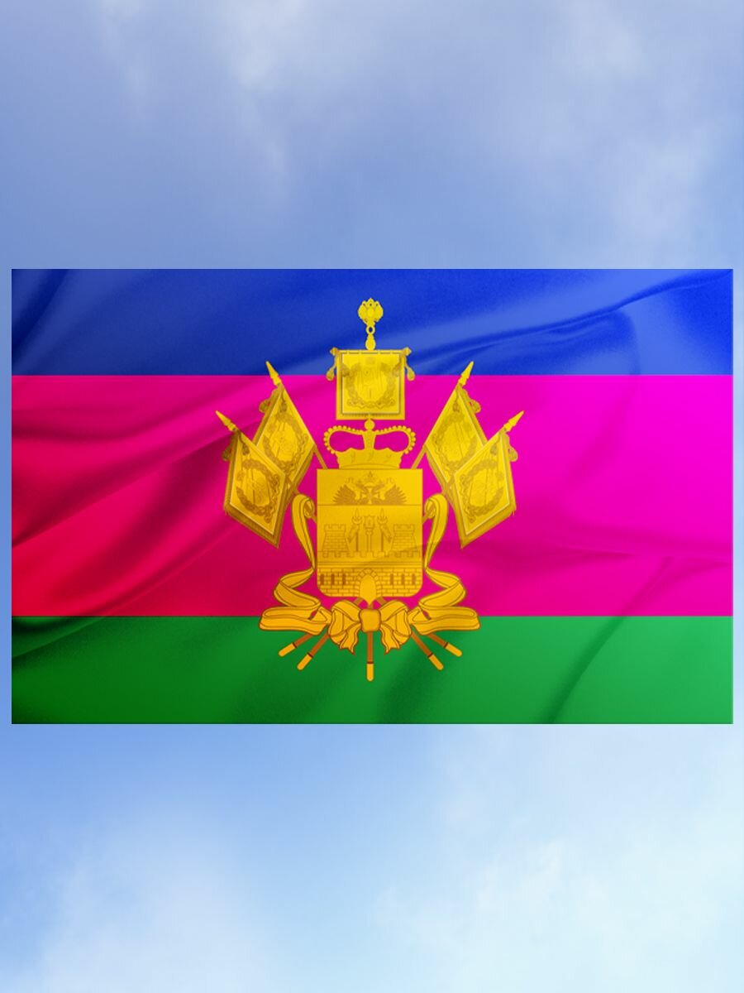 | штука | 10 | Вид изделия | Флаг фасадный
 |  |  |  |  | Размер: | ширина 100 см × длина 150 см.
 |  |  |  |  | Соотношение сторон | 2 : 3
 |  |  |  |  | Дизайн макета | По согласованию с Заказчиком
 |  |  |  |  | Основной материал | ткань полиэстер или иной аналогичный синтетический материал, обладающий повышенной прочностью, износоустойчивостью и водоотталкивающими свойствами, По согласованию с Заказчиком
 |  |  |  |  | Плотность ткани | не менее 110 г/м²
 |  |  |  |  | Краска | качественная краска, устойчивая к атмосферным осадкам, солнечному свету и изменению температур
 |  |  |  |  | Способ печати | цифровой метод печати с использованием экологически чистых красок высокого разрешения
 |  |  |  |  | Обработка краев | Края флага обработаны двойным швом. Петли для подвеса расположены сверху и снизу каждой стороны флага, изготовлены из прочного капронового шнура диаметром не менее 5 мм.
6 | Флаг города Сочи (фасадный) | 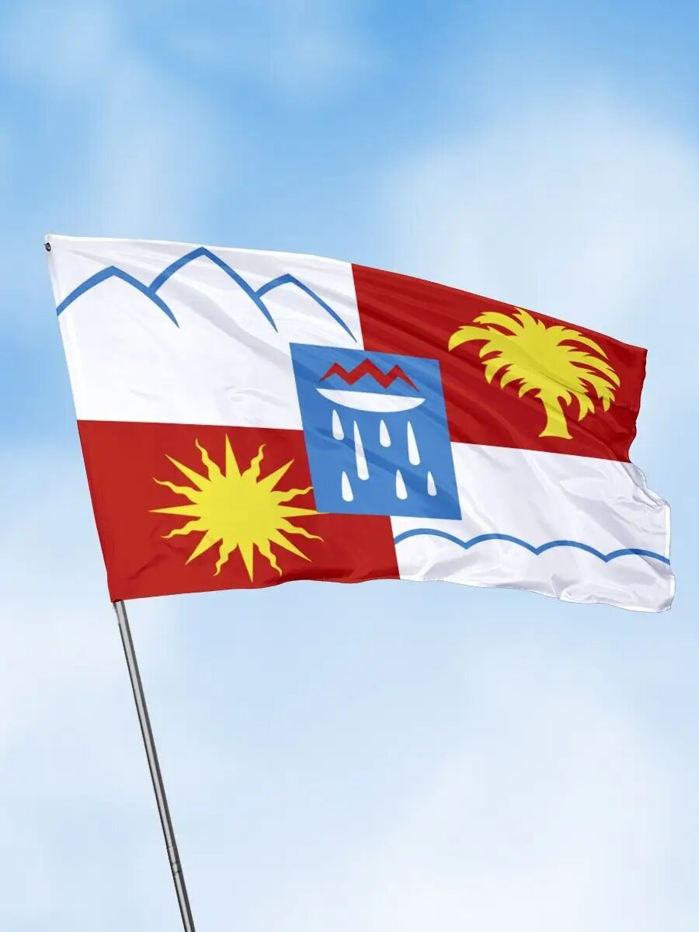 | штука | 10 | Вид изделия | Флаг фасадный
 |  |  |  |  | Размер: | ширина 100 см × длина 150 см.
 |  |  |  |  | Соотношение сторон | 2 : 3
 |  |  |  |  | Дизайн макета | По согласованию с Заказчиком
 |  |  |  |  | Основной материал | ткань полиэстер или иной аналогичный синтетический материал, обладающий повышенной прочностью, износоустойчивостью и водоотталкивающими свойствами, По согласованию с Заказчиком
 |  |  |  |  | Плотность ткани | не менее 110 г/м²
 |  |  |  |  | Краска | качественная краска, устойчивая к атмосферным осадкам, солнечному свету и изменению температур
 |  |  |  |  | Способ печати | цифровой метод печати с использованием экологически чистых красок высокого разрешения
 |  |  |  |  | Обработка краев | Края флага обработаны двойным швом. Петли для подвеса расположены сверху и снизу каждой стороны флага, изготовлены из прочного капронового шнура диаметром не менее 5 мм.
7 | Флаг СочиГУ (кабинетный) |  | штука | 2 | Вид изделия | Флаг (кабинетный)
 |  |  |  |  | Вид ткани | изготавливается из высокопрочной ткани, устойчивой к загрязнению, воздействию солнечных лучей, По согласованию с Заказчиком
 |  |  |  |  | Размеры полотна флажного баннера | Ширина: 100 см, Длина: 150 см.
 |  |  |  |  | Дизайн макета | По согласованию с Заказчиком
 |  |  |  |  | Наличие изображения | Да
 |  |  |  |  | Цвет изображения | По согласованию с Заказчиком
 |  |  |  |  | Метод нанесения изображения | Цифровая печать
 |  |  |  |  | Наличие изображения на лицевой стороне изделия | Соответствие
 |  |  |  |  | Швы должны быть прочными, аккуратными, с правильной ровной строчкой,без пропусков и дефекта прорубки, концы швов должны быть прочно закреплены. | Соответствие
 |  |  |  |  | В изделиях не допускаются производственно-швейные дефекты и пороки полотна | Соответствие
 |  |  |  |  | Крепление\фиксация флага | На древко(карман).
 |  |  |  |  | Наличие логотипа с 2 сторон | Соответствие
8 | Флаг РФ (кабинетный) |  | штука | 2 | Вид изделия | Флаг (кабинетный)
 |  |  |  |  | Вид ткани | изготавливается из высокопрочной ткани, устойчивой к загрязнению, воздействию солнечных лучей, По согласованию с Заказчиком
 |  |  |  |  | Размеры полотна флажного баннера | Ширина: 100 см, Длина: 150 см.
 |  |  |  |  | Дизайн макета | По согласованию с Заказчиком
 |  |  |  |  | Наличие изображения | Да
 |  |  |  |  | Цвет изображения | По согласованию с Заказчиком
 |  |  |  |  | Метод нанесения изображения | Цифровая печать
 |  |  |  |  | Наличие изображения на лицевой стороне изделия | Соответствие
 |  |  |  |  | Швы должны быть прочными, аккуратными, с правильной ровной строчкой,без пропусков и дефекта прорубки, концы швов должны быть прочно закреплены. | Соответствие
 |  |  |  |  | В изделиях не допускаются производственно-швейные дефекты и пороки полотна | Соответствие
 |  |  |  |  | Крепление\фиксация флага | На древко(карман).
 |  |  |  |  | Наличие логотипа с 2 сторон | Соответствие
9 | Флаг Краснодарского края (кабинетный) |  | штука | 2 | Вид изделия | Флаг (кабинетный)
 |  |  |  |  | Вид ткани | изготавливается из высокопрочной ткани, устойчивой к загрязнению, воздействию солнечных лучей, По согласованию с Заказчиком
 |  |  |  |  | Размеры полотна флажного баннера | Ширина: 100 см, Длина: 150 см.
 |  |  |  |  | Дизайн макета | По согласованию с Заказчиком
 |  |  |  |  | Наличие изображения | Да
 |  |  |  |  | Цвет изображения | По согласованию с Заказчиком
 |  |  |  |  | Метод нанесения изображения | Цифровая печать
 |  |  |  |  | Наличие изображения на лицевой стороне изделия | Соответствие
 |  |  |  |  | Швы должны быть прочными, аккуратными, с правильной ровной строчкой,без пропусков и дефекта прорубки, концы швов должны быть прочно закреплены. | Соответствие
 |  |  |  |  | В изделиях не допускаются производственно-швейные дефекты и пороки полотна | Соответствие
 |  |  |  |  | Крепление\фиксация флага | На древко(карман).
 |  |  |  |  | Наличие логотипа с 2 сторон | Соответствие
10 | Флаг города Сочи (кабинетный) | 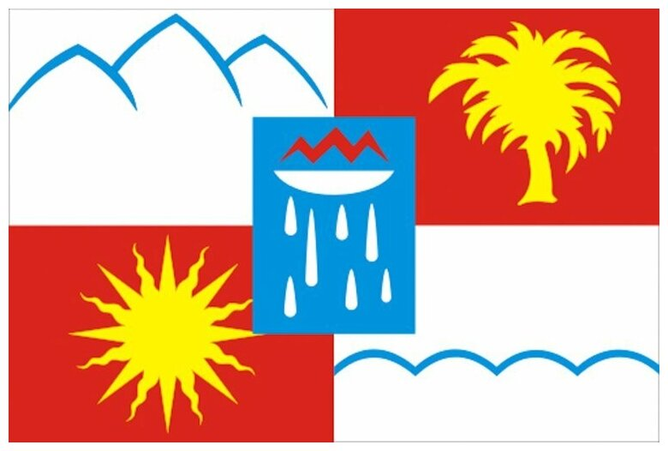 | штука | 2 | Вид изделия | Флаг (кабинетный)
 |  |  |  |  | Вид ткани | изготавливается из высокопрочной ткани, устойчивой к загрязнению, воздействию солнечных лучей, По согласованию с Заказчиком
 |  |  |  |  | Размеры полотна флажного баннера | Ширина: 100 см, Длина: 150 см.
 |  |  |  |  | Дизайн макета | По согласованию с Заказчиком
 |  |  |  |  | Наличие изображения | Да
 |  |  |  |  | Цвет изображения | По согласованию с Заказчиком
 |  |  |  |  | Метод нанесения изображения | Цифровая печать
 |  |  |  |  | Наличие изображения на лицевой стороне изделия | Соответствие
 |  |  |  |  | Швы должны быть прочными, аккуратными, с правильной ровной строчкой,без пропусков и дефекта прорубки, концы швов должны быть прочно закреплены. | Соответствие
 |  |  |  |  | В изделиях не допускаются производственно-швейные дефекты и пороки полотна | Соответствие
 |  |  |  |  | Крепление\фиксация флага | На древко(карман).
 |  |  |  |  | Наличие логотипа с 2 сторон | Соответствие
11 | Флажок СочиГУ (настольный) |  | штука | 5 | Вид изделия | Флаг (кабинетный)
 |  |  |  |  | Вид ткани | Мокрый шелк или атлас
 |  |  |  |  | Размеры полотна флажного баннера | Ширина: 15 см, Длина: 22,5 см.
 |  |  |  |  | Дизайн макета | По согласованию с Заказчиком
 |  |  |  |  | Наличие изображения | Да
 |  |  |  |  | Цвет изображения | По согласованию с Заказчиком
 |  |  |  |  | Метод нанесения изображения | Цифровая печать
 |  |  |  |  | Наличие изображения на лицевой стороне изделия | Соответствие
 |  |  |  |  | Швы должны быть прочными, аккуратными, с правильной ровной строчкой,без пропусков и дефекта прорубки, концы швов должны быть прочно закреплены. | Соответствие
 |  |  |  |  | В изделиях не допускаются производственно-швейные дефекты и пороки полотна | Соответствие
 |  |  |  |  | Наличие логотипа с 2 сторон | Соответствие
12 | Флажок РФ (настольный) |  | штука | 5 | Вид изделия | Флаг (кабинетный)
 |  |  |  |  | Вид ткани | Мокрый шелк или атлас
 |  |  |  |  | Размеры полотна флажного баннера | Ширина: 15 см, Длина: 22,5 см.
 |  |  |  |  | Дизайн макета | По согласованию с Заказчиком
 |  |  |  |  | Наличие изображения | Да
 |  |  |  |  | Цвет изображения | По согласованию с Заказчиком
 |  |  |  |  | Метод нанесения изображения | Цифровая печать
 |  |  |  |  | Наличие изображения на лицевой стороне изделия | Соответствие
 |  |  |  |  | Швы должны быть прочными, аккуратными, с правильной ровной строчкой,без пропусков и дефекта прорубки, концы швов должны быть прочно закреплены. | Соответствие
 |  |  |  |  | В изделиях не допускаются производственно-швейные дефекты и пороки полотна | Соответствие
 |  |  |  |  | Наличие логотипа с 2 сторон | Соответствие
13 | Флажок Краснодарский край (настольный) |  | штука | 5 | Вид изделия | Флаг (кабинетный)
 |  |  |  |  | Вид ткани | Мокрый шелк или атлас
 |  |  |  |  | Размеры полотна флажного баннера | Ширина: 15 см, Длина: 22,5 см.
 |  |  |  |  | Дизайн макета | По согласованию с Заказчиком
 |  |  |  |  | Наличие изображения | Да
 |  |  |  |  | Цвет изображения | По согласованию с Заказчиком
 |  |  |  |  | Метод нанесения изображения | Цифровая печать
 |  |  |  |  | Наличие изображения на лицевой стороне изделия | Соответствие
 |  |  |  |  | Швы должны быть прочными, аккуратными, с правильной ровной строчкой,без пропусков и дефекта прорубки, концы швов должны быть прочно закреплены. | Соответствие
 |  |  |  |  | В изделиях не допускаются производственно-швейные дефекты и пороки полотна | Соответствие
 |  |  |  |  | Наличие логотипа с 2 сторон | Соответствие
14 | Флажок Сочи (настольный) |  | штука | 5 | Вид изделия | Флаг (кабинетный)
 |  |  |  |  | Вид ткани | Мокрый шелк или атлас
 |  |  |  |  | Размеры полотна флажного баннера | Ширина: 15 см, Длина: 22,5 см.
 |  |  |  |  | Дизайн макета | По согласованию с Заказчиком
 |  |  |  |  | Наличие изображения | Да
 |  |  |  |  | Цвет изображения | По согласованию с Заказчиком
 |  |  |  |  | Метод нанесения изображения | Цифровая печать
 |  |  |  |  | Наличие изображения на лицевой стороне изделия | Соответствие
 |  |  |  |  | Швы должны быть прочными, аккуратными, с правильной ровной строчкой,без пропусков и дефекта прорубки, концы швов должны быть прочно закреплены. | Соответствие
 |  |  |  |  | В изделиях не допускаются производственно-швейные дефекты и пороки полотна | Соответствие
 |  |  |  |  | Наличие логотипа с 2 сторон | Соответствие
15 | Настольная подставка буковая | 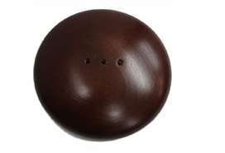 | штука | 5 | Вид изделия | Настольная подставка буковая
 |  |  |  |  | Материал | Бук
 |  |  |  |  | Размер | d = 10 см, высота 2,5 см
 |  |  |  |  | Цвет | темно-коричневый
 |  |  |  |  | При использовании изделие не должно терять изначального внешнего вида, должно быть стойким к различным видам химических и механических воздействий | Соответствие
16 | Минифлагшток латунный | 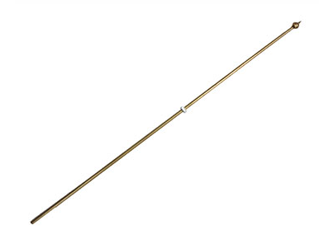 | штука | 15 | Вид изделия | Минифлагшток латунный
 |  |  |  |  | Материал | латунь
 |  |  |  |  | Размер | высота 40 см, d = 4 мм
 |  |  |  |  | Цвет | золото
 |  |  |  |  | кольцо фиксатор | соответствие
 |  |  |  |  | При использовании изделие не должно терять изначального внешнего вида, должно быть стойким к различным видам химических и механических воздействий | Соответствие

